Simostranda
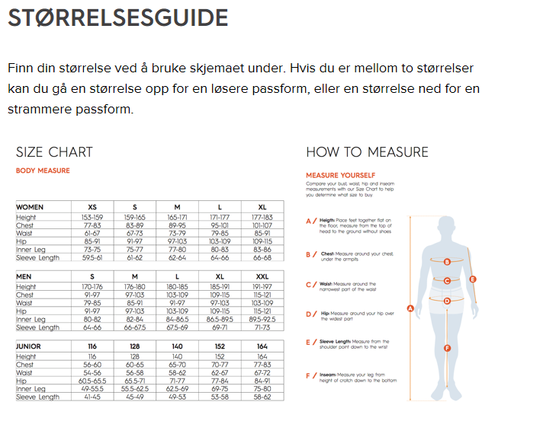
 | Dæhlie Teamwear - Bestillingsskjema Simostranda IL bestilling høst 2020
 | Bestillingsfrist torsdag 8. Oktober. Estimert levering hos Nygård Sport den 27. November 2020.
 | Bestillingen er bindene og kan ikke endres eller kanselleres etter bestillingsfristen.
 | Fyll ut og send deres bestillling til: nygaard.sport@sport1.no
 | Din ordre betales i sin helhet når varene hentes hos Nygård Sport
 |  |  |  |  |  |  |  |  |  |  |  |  |  |  | Jacket Micro Allround | Vest Training
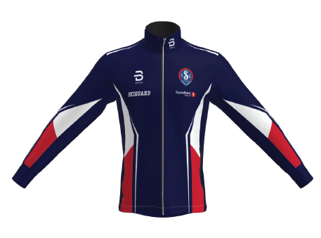
 | Kundeinformasjon
NAVN: *
Adresse: *
Post nr og by: *
Telefon: *
E-post: *
 | *Obligatorisk

Simostranda IL
Dame og Herre: |  | XS | S | M | L | XL | XXL | XXXL | Total | Rabatt | Veil. utsalg | Simostranda IL | Tot Order | Pants Micro Allround |  | Hat / Headband
321557 | Jacket Micro Allround |  | 1 |  |  |  |  |  |  | 25% | 1,599.00 | 1,199.25 | 0.00
321558 | Jacket Micro Allround Women |  |  |  |  |  |  |  | 0 | 25% | 1,599.00 | 1,199.25 | 0.00

321563 | Pants Micro Allround |  | 1 |  |  |  |  |  |  | 25% | 1,099.00 | 824.25 | 0.00
321564 | Pants Micro Allround Woman |  |  |  |  |  |  |  | 0 | 25% | 1,099.00 | 824.25 | 0.00

321560 | Vest Training |  | 1 |  |  |  |  |  |  | 25% | 999.00 | 749.25 | 0.00
321561 | Vest Training Women |  |  |  |  |  |  |  | 0 | 25% | 999.00 | 749.25 | 0.00

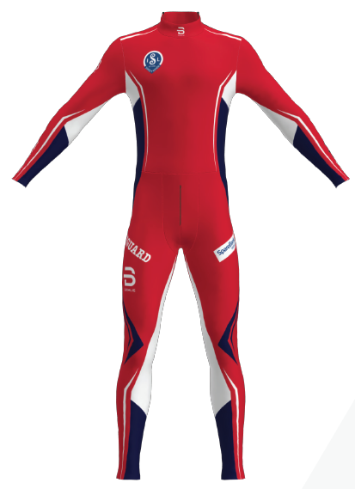
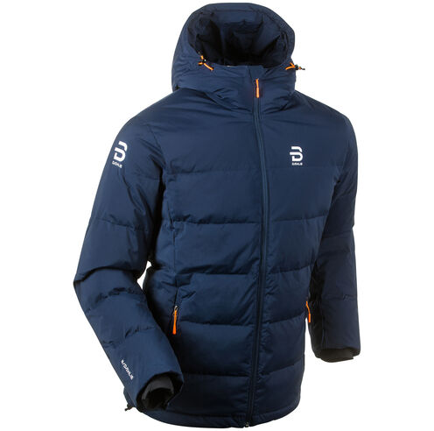
333085 | Racesuit Fast 1-Piece Biathlon |  |  |  |  |  |  |  | 0 | 25% | 2,599.00 | 1,949.25 | 0.00 |  | Racesuit | Dunjakke
333086 | Racesuit Fast 1-Piece Women Biathlon |  |  |  |  |  |  |  | 0 | 25% | 2,599.00 | 1,949.25 | 0.00
333100 | Race Jersey Fast Biathlon (Overdel) |  |  |  |  |  |  |  | 0 | 25% | 1,599.00 | 1,199.25 | 0.00
333101 | Race Jersey Fast Wmn Biathlon (Overdel) |  |  |  |  |  |  |  | 0 | 25% | 1,599.00 | 1,199.25 | 0.00
333097 | Race Tights Fast (Underdel) |  | 1 |  |  |  |  |  |  | 25% | 999.00 | 749.25 | 0.00
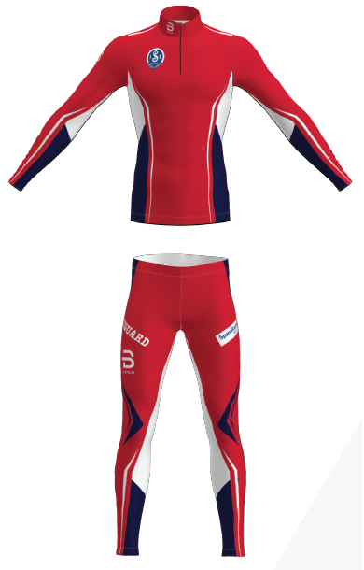
333098 | Race Tights Fast Wmn (Underdel) |  |  |  |  |  |  |  | 0 | 25% | 999.00 | 749.25 | 0.00

332110 | Jacket Podium dunjakke, marine |  | 1 |  |  |  |  |  |  | 35% | 2,399.00 | 1,559.35 | 0.00
332111 | Jacket Podium Woman dunjakke, marine |  |  |  |  |  |  |  | 0 | 35% | 2,399.00 | 1,559.35 | 0.00

Junior: |  | 116 | 128 | 140 | 152 | 164 |  |  |  | Rabatt | Veil. utsalg | Simostranda IL | Tot Order
321559 | Jacket Micro Allround Junior |  |  |  |  |  |  |  | 0 | 30% | 1,299.00 | 909.30 | 0.00
321565 | Pants Micro Allround Junior |  |  |  |  |  |  |  | 0 | 30% | 899.00 | 629.30 | 0.00
321562 | Vest Training Junior |  |  |  |  |  |  |  | 0 | 30% | 799.00 | 559.30 | 0.00
333096 | Race Jersey Fast Jr Biathlon (Overdel) |  |  |  |  |  |  |  | 0 | 30% | 1,199.00 | 839.30 | 0.00
333099 | Race Tights Fast Jr (Underdel) |  |  |  |  |  |  |  | 0 | 30% | 599.00 | 419.30 | 0.00

332260 | Jacket Podium Junior dunjakke, marine |  |  |  |  |  |  |  | 0 | 30% | 1,599.00 | 1,119.30 | 0.00

Accessories |  | Voksen | Barn |  |  |  |  |  |  | Rabatt | Veil. utsalg | Simostranda IL | Tot Order
321571 | Hat Allround | 1 |  |  |  |  |  |  |  | 40% | 249.00 | 149.40 | 0.00
333102 | Headband Allround | 1 |  |  |  |  |  |  |  | 42% | 239.00 | 138.62 | 0.00
 |  |  |  |  |  |  |  |  |  |  |  | TOTAL | 0.00

